OFFER
REF
NAME*
COMPANY NAME
DATE*
SALES REP*
EMAIL*
PHONE #*
PAYMENT CURRENCY (€/£)*
BILLING ADDRESS*
ORDER NUMBER
PRE/IN HAND
DELIVERY TYPE

Picture | BRAND | Articolo | Descrizione | Col. | MEAUREMENTS | COMPOSIZIONE | QTY | RRP € | RRP TOT € | COST € | COST TOTAL € | COST £ | COST TOT £
 | JACQUEMUS | Il Chiquito homme | BAG | BLACK | 12x9 cm | 100% Cowskin | 26 | € 595.00 | € 15,470.00 | € 178.75 | € 4,647.50 | £158.19 | £4,112.83
 | JACQUEMUS | Le Chiquito Moyen | BAG | BLACK GOLD | 18 x 13,5 cm | 100% Leather | 5 | € 780.00 | € 3,900.00 | € 234.00 | € 1,170.00 | £207.08 | £1,035.40
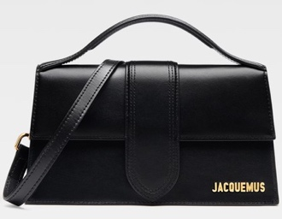 | JACQUEMUS | Le grand Bambino | BAG | BLACK/GOLD | 23,5 x 13 cm | 100% Leather | 143 | € 885.00 | € 126,555.00 | € 266.50 | € 38,109.50 | £235.84 | £33,725.22
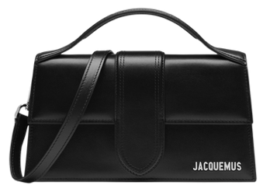 | JACQUEMUS | Le grand Bambino | BAG | BLACK / SILVER | 23,5 x 13 cm | 100% Leather | 76 | € 885.00 | € 67,260.00 | € 266.50 | € 20,254.00 | £235.84 | £17,923.89
 | JACQUEMUS | Le grand Bambino | BAG | BLACK/COCCO | 23,5 x 13 cm | 100% Leather | 4 | € 995.00 | € 3,980.00 | € 299.00 | € 1,196.00 | £264.60 | £1,058.41
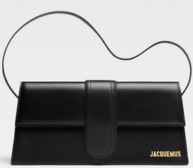 | JACQUEMUS | Le Bambino Long | BAG | BLACK | 28 x 13,5 | 100% Leather | 20 | € 920.00 | € 18,400.00 | € 276.25 | € 5,525.00 | £244.47 | £4,889.38
 | JACQUEMUS | LE Bambino | BAG | BLACK GOLD | 17,5 x 9 cm | 100% Cowskin | 35 | € 670.00 | € 23,450.00 | € 201.50 | € 7,052.50 | £178.32 | £6,241.15
 | JACQUEMUS | Le grand Bambino | BAG | BLACK/GOLD La croiciere | 23,5 x 13 cm | 100% Leather | 5 | € 1,025.00 | € 5,125.00 | € 308.75 | € 1,543.75 | £273.23 | £1,366.15
 | JACQUEMUS | Le Chiquito Moyen | BAG | WHITE | 18 x 13,5 cm | 100% Leather | 4 | € 780.00 | € 3,120.00 | € 234.00 | € 936.00 | £207.08 | £828.32
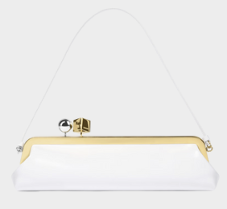 | JACQUEMUS | Pochette Salon | BAG | WHITE | Lunghezza: 35 cm - Altezza: 12 cm - Profondità: 8,5 cm | 100% Cowskin | 1 | € 1,175.00 | € 1,175.00 | € 354.25 | € 354.25 | £313.50 | £313.50
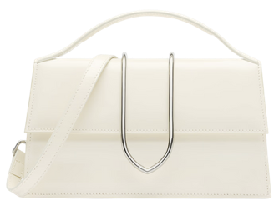 | JACQUEMUS | Le Grand Bambino | BAG | IVORY LA CROICIERE | 23,5 x 13cm | 100% Leather | 5 | € 1,025.00 | € 5,125.00 | € 308.75 | € 1,543.75 | £273.23 | £1,366.15
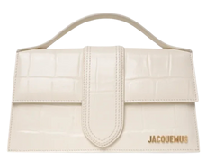 | JACQUEMUS | Le Grand Bambino | BAG | IVORY COCCO | 23,5 x 13cm | 100% Leather | 35 | € 995.00 | € 34,825.00 | € 299.00 | € 10,465.00 | £264.60 | £9,261.06
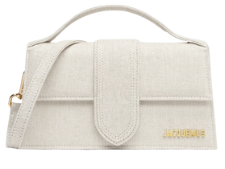 | JACQUEMUS | Le Grand Bambino | BAG | LIGHT GRIEGE | 23,5 x 13cm | 100% Leather | 1 | € 885.00 | € 885.00 | € 266.50 | € 266.50 | £235.84 | £235.84
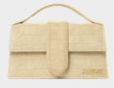 | JACQUEMUS | Le Grand Bambino | BAG | BEIGE CROCO | 23,5 x 13cm | 100% Leather | 13 | € 940.00 | € 12,220.00 | € 282.75 | € 3,675.75 | £250.22 | £3,252.88
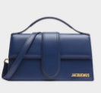 | JACQUEMUS | Le Grand Bambino | BAG | DARK NAVY | 23,5 x 13cm | 100% Leather | 6 | € 885.00 | € 5,310.00 | € 266.50 | € 1,599.00 | £235.84 | £1,415.04
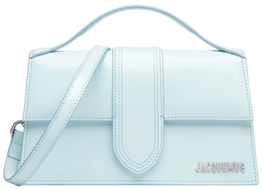 | JACQUEMUS | Le Grand Bambino | BAG | PALE BLUE | 23,5 x 13cm | 100% Leather | 1 | € 885.00 | € 885.00 | € 266.50 | € 266.50 | £235.84 | £235.84
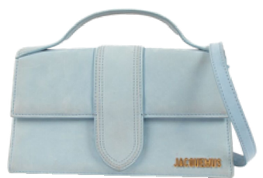 | JACQUEMUS | Le Grand Bambino | BAG | DARK LIGHT BLUE | 23,5 x 13cm | 100% Leather | 1 | € 885.00 | € 885.00 | € 266.50 | € 266.50 | £235.84 | £235.84
 | JACQUEMUS | Le Bambino Long | BAG | DARK BROWN | 28 x 13,5 | 100% Leather | 8 | € 920.00 | € 7,360.00 | € 276.25 | € 2,210.00 | £244.47 | £1,955.75
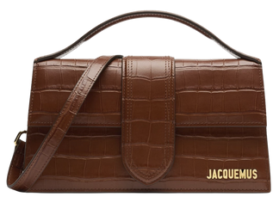 | JACQUEMUS | Le Grand Bambino | BAG | BROWN COCCO | 23,5 x 13cm | 100% Leather | 2 | € 995.00 | € 1,990.00 | € 299.00 | € 598.00 | £264.60 | £529.20
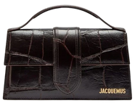 | JACQUEMUS | Le Grand Bambino | BAG | DARK BROWN COCCO | 23,5 x 13cm | 100% Leather | 25 | € 995.00 | € 24,875.00 | € 299.00 | € 7,475.00 | £264.60 | £6,615.04
 | JACQUEMUS | Le Grand Bambino | BAG | LIGHT BROWN | 23,5 x 13cm | 100% Leather | 3 | € 885.00 | € 2,655.00 | € 266.50 | € 799.50 | £235.84 | £707.52
 | JACQUEMUS | Le Grand Bambino | BAG | BROWN | 23,5 x 13cm | 100% Cowskin | 5 | € 855.00 | € 4,275.00 | € 266.50 | € 1,332.50 | £235.84 | £1,179.20
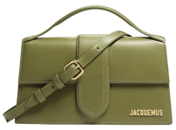 | JACQUEMUS | Le grand Bambino | BAG | GREEN KHAKI | 23,5 x 13cm | 100% Leather | 35 | € 885.00 | € 30,975.00 | € 266.50 | € 9,327.50 | £235.84 | £8,254.42
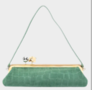 | JACQUEMUS | Pochette Salon | BAG | GREEN | Lunghezza: 35 cm - Altezza: 12 cm - Profondità: 8,5 cm | 100% Leather | 1 | € 1,175.00 | € 1,175.00 | € 354.25 | € 354.25 | £313.50 | £313.50
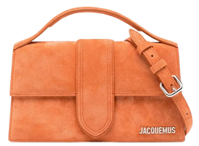 | JACQUEMUS | Le grand Bambino | BAG | TERRACOTTA | 23,5 x 13cm | 100% Leather | 10 | € 885.00 | € 8,850.00 | € 266.50 | € 2,665.00 | £235.84 | £2,358.41
 | JACQUEMUS | Le grand Bambino | BAG | RED | 23,5 x 13cm | 100% Leather | 22 | € 885.00 | € 19,470.00 | € 266.50 | € 5,863.00 | £235.84 | £5,188.50
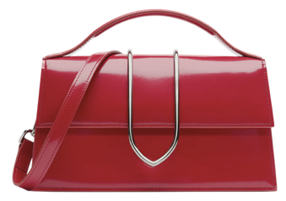 | JACQUEMUS | Le grand Bambino | BAG | RED LA CROICIERE | 23,5 x 13cm | 100% Leather | 17 | € 1,070.00 | € 18,190.00 | € 321.75 | € 5,469.75 | £284.73 | £4,840.49
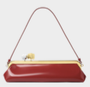 | JACQUEMUS | Pochette Salon | BAG | RED | Lunghezza: 35 cm - Altezza: 12 cm - Profondità: 8,5 cm | 100% Leather | 2 | € 1,175.00 | € 2,350.00 | € 354.25 | € 708.50 | £313.50 | £626.99
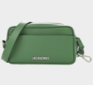 | JACQUEMUS | Le baneto | BAG | GREEN | - Altezza: 20 cm - Lunghezza: 10 cm - Larghezza: 7 cm | 100% Cowskin | 12 | € 595.00 | € 7,140.00 | € 178.75 | € 2,145.00 | £158.19 | £1,898.23
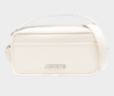 | JACQUEMUS | Le baneto | BAG | WHITE | - Altezza: 20 cm - Lunghezza: 10 cm - Larghezza: 7 cm | 100% Cowskin | 11 | € 595.00 | € 6,545.00 | € 178.75 | € 1,966.25 | £158.19 | £1,740.04
 | JACQUEMUS | Le baneto | BAG | YELLOW | - Altezza: 20 cm - Lunghezza: 10 cm - Larghezza: 7 cm | 100% Cowskin | 17 | € 595.00 | € 10,115.00 | € 178.75 | € 3,038.75 | £158.19 | £2,689.16
 |  |  |  |  |  |  | 551 |  | € 474,535.00 |  | € 142,824.50 |  | £126,393.36

